Schedule
Mittelmeer Exclusiv
AMR122 | 18 Tage | 18.10.2024 - 05.11.2024
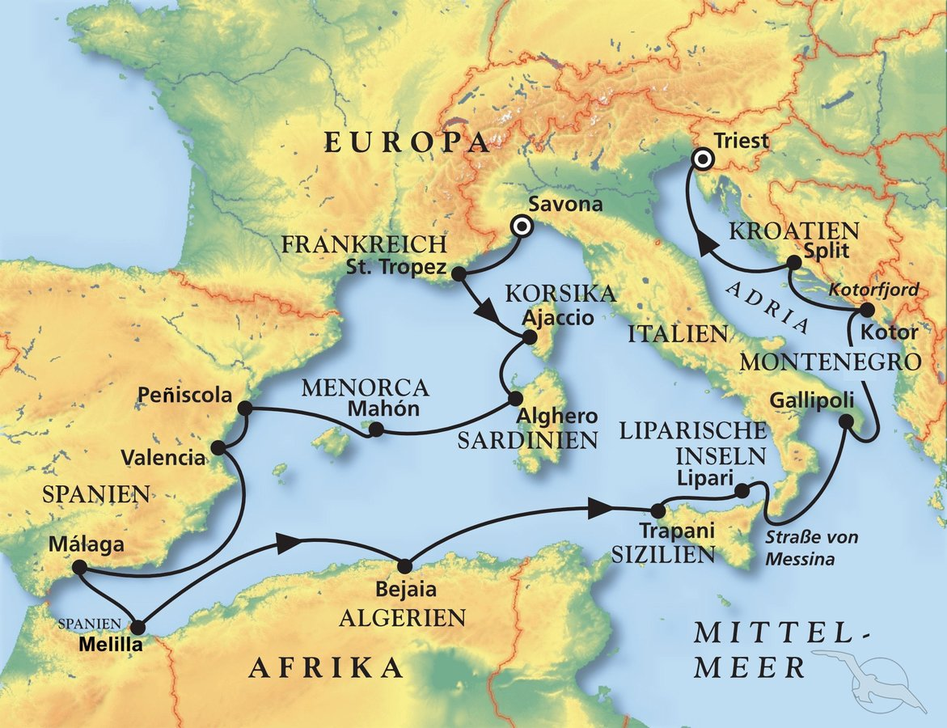
D | Date | Day | A/B/C | STA | STD | Port | Port Code
1 | 18-Oct-24 | 2024-10-18 | B | 8:00:00 | 20:00:00 | Savona | ITSVN
2 | 19-Oct-24 | 2024-10-19 | A | 8:00:00 | 14:00:00 | Saint-Tropez | FRSTP
3 | 20-Oct-24 | 2024-10-20 | B | 8:00:00 | 22:00:00 | Ajaccio, Corsica | FRAJA
4 | 21-Oct-24 | 2024-10-21 | A | 8:00:00 | 18:00:00 | Alghero, Sardinia | ITAHO
5 | 22-Oct-24 | 2024-10-22 | B | 12:00:00 | 20:00:00 | Port Mahon, Menorca | ESMAH
6 | 23-Oct-24 | 2024-10-23 | A | 12:00:00 | 23:00:00 | Peniscola | ESPNL
7 | 24-Oct-24 | 2024-10-24 | B | 8:00:00 | 18:00:00 | Valencia | ESVLC
8 | 25-Oct-24 | 2024-10-25 | C |  |  | At Sea | -
9 | 26-Oct-24 | 2024-10-26 | B | 8:00:00 | 20:00:00 | Malaga | ESAGP
10 | 27-Oct-24 | 2024-10-27 | B | 8:00:00 | 17:00:00 | Melilla | ESMLN
11 | 28-Oct-24 | 2024-10-28 | C |  |  | At Sea | -
12 | 29-Oct-24 | 2024-10-29 | A | 8:00:00 | 18:00:00 | Bejaia | DZBJA
13 | 30-Oct-24 | 2024-10-30 | C |  |  | At Sea | -
14 | 31-Oct-24 | 2024-10-31 | B | 8:00:00 | 18:00:00 | Trapani, Sicily | ITTPS
15 | 1-Nov-24 | 2024-11-01 | A | 8:00:00 | 13:00:00 | Lipari | ITLIP
16 | 2-Nov-24 | 2024-11-02 | B | 9:00:00 | 17:00:00 | Gallipoli | ITGAL
17 | 3-Nov-24 | 2024-11-03 | B | 10:00:00 | 18:00:00 | Kotor | MEKOT
18 | 4-Nov-24 | 2024-11-04 | B | 8:00:00 | 14:00:00 | Split | HRSPU
- | 5-Nov-24 | 2024-11-05 | B | 9:00:00 | 20:00:00 | Trieste | ITTRS

